KYY-19SP967FZ-3
宁波品秀美容科技有限公司 宁波江南路1528号高新科技广场2号楼10楼，邮编:315048 电话:0574-27889688 传真:0574-27889655 sales@hair-brushes.com chengyu@jsiu.com
订单
供货商：宁波市艾盛电器有限公司 |  |  |  | 订单号：22AM007-AS
 |  |  |  | 日期：2022-09-05
 |  |  |  | 订单安排人：孙诚昱
型号 | 描述 | 数量 | 单价 | 金额 | 备注
AS991 | 电动磨脚器，我司型号：AS991 材料：ABS，上盖粉色注塑喷珍珠粉过uv，下盖白色磨砂面，上盖银色logo：am:800 距离尾端25mm，logo大小：18mm*11mm 镍氢电池：AAA 600mA*3 机器下盖贴产品信息标签，透明黑字可移型不干胶； 2个磨头，60目/100目，60目装机器上； 配件：1根usb数据线，1个白色抽绳袋，一本说明书，铜版纸，外包装：350g白卡彩印纸盒，CMYK印刷，表面覆雅膜； 装箱率：100pcs无内盒，单边长度不得超过60cm | 2000 | ¥28.00 | ¥56,000.00
AS992 | 电动磨脚器，我司型号：AS992 材料：ABS，上盖蓝色注塑，下盖白色磨砂面，上盖银色logo：am:800 距离尾端25mm，logo大小：18mm*11mm 镍氢电池：AAA 600mA*3 机器下盖贴产品信息标签，透明黑字可移型不干胶； 2个磨头，60目/100目，60目装机器上； 配件：1根usb数据线，1个白色抽绳袋，一本说明书，铜版纸，外包装：350g白卡彩印纸盒，CMYK印刷，表面覆雅膜； 装箱率：100pcs无内盒，单边长度不得超过60cm | 1200 | ¥28.00 | ¥33,600.00
总计 |  | 3200 |  | ¥89,600.00

留样3套，注意1：出厂时电池电量60%以上，2：有评论提到噪音大，这批货噪音不要大于上一批货。

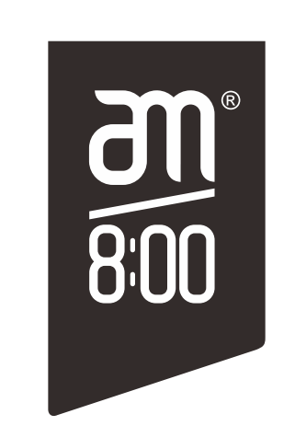
交货期： 2022-10-07前

宁波品秀美容科技有限公司 |  |  |  | 宁波市艾盛电器有限公司
--------------------------------- |  |  |  | ---------------------------------

